Část 2_Kovo
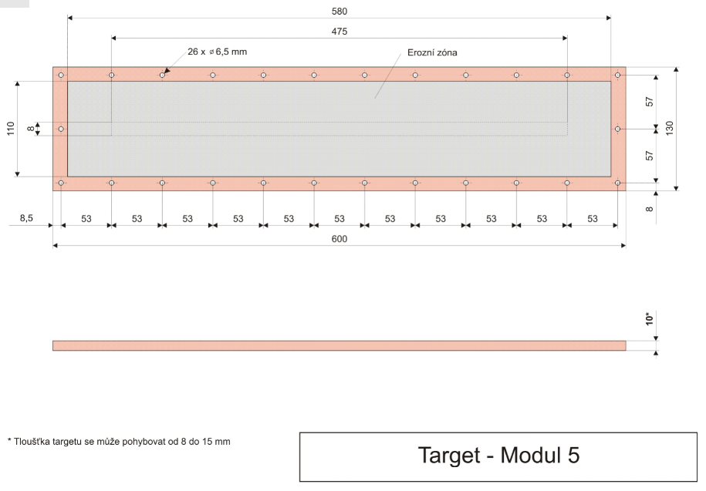
PŘÍLOHA Č. 5.2 ZADÁVACÍ DOKUMENTACE Technická specifikace předmětu veřejné zakázky k podlimitní veřejné zakázce na dodávky s názvem: „Nákup materiálu na integraci mikropočítačů do osvětlovacích systémů – II – část 2“ zadávané ve zjednodušeném podlimitním řízení podle § 53 zákona č. 134/2016 Sb., o zadávání veřejných zakázek, a v souladu s Pravidly pro výběr dodavatelů č.j. MPO 78933/19/61010/61000, platnými od 16. 10. 2019, účinnými od 23. 10. 2019 v rámci projektu s názvem „Integrace mikropočítačů do osvětlovacích systémů“, spolufinancovaného z Operačního programu Podnikání a inovace pro konkurenceschopnost, program Aplikace, prioritní osa 1: Rozvoj výzkumu a vývoje pro inovace, Výzva IV., registrační číslo projektu: CZ.01.1.02/0.0/0.0/17_107/0012526.

Část 2 - DODÁVKA KOVO MATERIÁLU

Položka | délka (mm) | šířka (mm) | počet ks | Účastník doplní splnění tech. parametrů ANO/NE | Cena v Kč bez DPH za kus | Celková cena v Kč bez DPH | poznámka
planární target Mosaz | 600 | 130 | 1 |  |  | 0.00 | CuZn39Pb2
planární target CuAl9Fe1,5 | 600 | 130 | 1 |  |  | 0.00 | falešné zlato
planární target Nerez | 600 | 130 | 1 |  |  | 0.00 | austenická ocel X5CrNi18-10 (potravinářská), AISI 304, ČSN 17240, čistota 99,5 %
planární target Bronz | 600 | 130 | 1 |  |  | 0.00 | CuSn72N4Pb7
planární target Titan | 600 | 130 | 1 |  |  | 0.00 | čistota 99,5%
planární target Aluminium | 600 | 130 | 1 |  |  | 0.00
planární target Niob (Nb) | 600 | 130 | 1 |  |  | 0.00
planární target Nikl (Ni) | 600 | 130 | 1 |  |  | 0.00
planární target Křemík (Si) | 600 | 130 | 1 |  |  | 0.00 | čistota 99,999%, vodivost: typ "N" (standard), typ křemíku: monokrystal
planární target Chrom (Cr) | 600 | 130 | 1 |  |  | 0.00
planární target Stříbro (Ag) | 600 | 130 | 1 |  |  | 0.00 | čistota 99,99%
planární target Měď | 600 | 130 | 1 |  |  | 0.00 | (Cu - ETP)
 |  |  |  |  | Celkem | 0.00

